상품제안서
주문제작 PVC캐릭터 지비츠 | 상품코드: S23104

 |  |  |  |  |  |  | 02-713-8555 | www.synergygift.co.kr
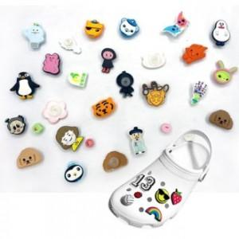

【상세/제작정보】 | <p>※ 금형비별도 - 기본 : 6도 기준 3*3CM 15만원(vat별도)<br>제작상품이므로 사이즈, 규격, 색상에 따라 추가 금액이 발생할 수 있습니다.&nbsp;&nbsp;</p>

【인쇄/포장옵션】 | 기타 / OPP(비닐)

【공급단가】 | 수량 | 1,000~ | 2,000~ | 3,000~ | 5,000~ | 10,000~
*VAT별도 | 단가 | 1,210원 | 1,170원 | 1,120원 | 1,080원 | 1,050원

【상품 URL】 | https://www.synergygift.co.kr:443/src/goods_detail.php?gdno=23104

